皮帶輪驅動
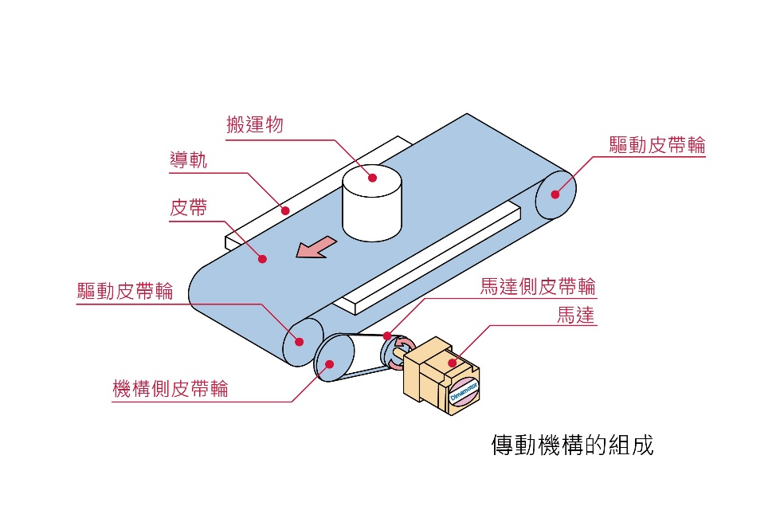
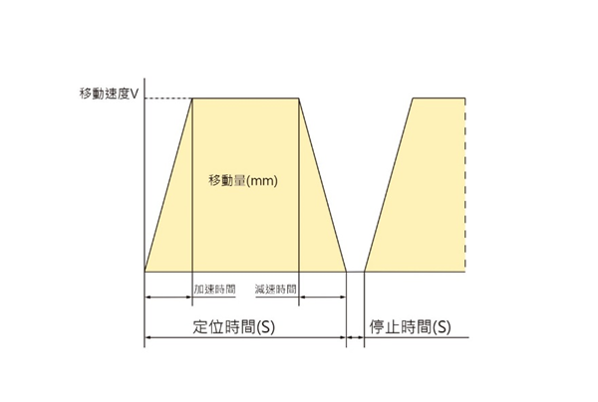

 |  |  |  |  | ---->>> | 下拉式選單
水平為0度，垂直為90度

機構條件請參考右圖 |  |  | 若是直結傳動則無需填寫
選用條件資訊 | 回答 | 單位 | 馬達側皮帶輪直徑 |  | mm
輸送帶的種類 |  |  | 馬達側皮帶輪重量 |  | kg |  | 單相110V
驅動皮帶輪，直徑 |  | mm | 機構側皮帶輪直徑 |  | mm |  | 單相220V
驅動皮帶輪，重量 |  | kg | 機構側皮帶輪重量 |  | kg
工作物重量(含皮帶重量) |  | kg |  |  |  |  | DC 24V
機構的傾斜角度θ |  | 度 | 運轉條件：短距離走停、連續運轉擇一填寫
短距離運動
由外部施加的力量（外力）F A |  | N | 每次行走距離(單次移動量) |  | mm
連續運轉
 |  |  | 定位時間 |  | s
*填寫完成後請發送E-mail進行選用委託。 |  |  | 移動速度(如需調速擇填寫調速範圍) |  | mm/s
E-mail：sales@dimamotor.com.tw |  |  | 電源電壓 |  | V

 |  |  |  | 時規皮帶
 |  |  |  | 鏈條鍵輪

